11
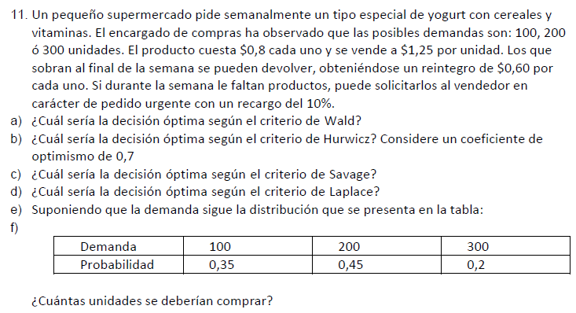

 |  |  |  | 76.45

FUNCIONES DE COMPENSACIONES
1 Si Compra = Demanda
Ganancias = 1,25 * Demanda – 0,8 * Compro
2 Si Compra > Demanda
Ganancias = 1,25*Demanda + 0,60 (Compra – Demanda) – 0,8 * Compra
3 Si Compra < Demanda
Ganancias = 1,25*Demanda – 0,8 Compra inicial – (0,8*1,1) (Demanda- Compra inicial)
 |  |  |  |  | Alfa = 0.7
Compras | 100 | 200 | 300 | Valor esperado | Hurwicz - Optimismo relativo | Wald - Pesimista | Lagrange - Igual probabilidad | Savage - Mínimo arrepentimiento
100 | 45.00 | 82.00 | 119.00 | 76.45 | 96.80 | 45.00 | 82.00 | 16.00
200 | 25.00 | 90.00 | 127.00 | 74.65 | 96.40 | 25.00 | 80.67 | 20.00
300 | 5.00 | 70.00 | 135.00 | 60.25 | 96.00 | 5.00 | 70.00 | 40.00
W | 0.35 | 0.45 | 0.20
Arrepentimientos
Productos | H1 (50%) | H2 (25%) | H3 (25%) | Wald - Pesimista
A | 0.00 | 8.00 | 16.00 | 16.00
B | 20.00 | 0.00 | 8.00 | 20.00
C | 40.00 | 20.00 | 0.00 | 40.00

 | Ganancia con inf perf | 83.25
 | Ganancia sin compra de inf perf | 76.45

 | Valor de la información perfecta | 6.80

